Keluhan ALAT BERAT
LAPORAN KELUHAN ALAT BERAT
PERIODE 2019-09-01 s/d 2019-10-04

No. | Tanggal | No. Registrasi | Jenis Alat Berat | Nama Gudang | Jenis Produk | Jenis Keluhan | No Lambung | Keterangan | Dokumentasi | Tindak Lanjut Rekanan | Tanggal Tindak Lanjut
1. | 2019-09-13 | 6/Gudang Curah/21/2019 | Excavator | Gudang Curah | NPK Curah | Trouble Engine | 114 | MULAI PUKUL 07;00S/D15;00 EXAVATOR ADA TROUBEL ,OPERATOR DARNO PCS | 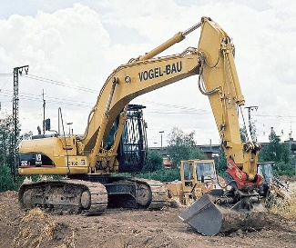 | Sudah/Belum | 2019-09-13

